Recibo

DESPACHANTE MATILDE
Despachante Credenciado ADESDOC – Nº 00872
CNPJ: 08.678.446/0001-81 | Tel.: (31) 3831-4648

RECIBO DE SERVIÇO

1. DADOS DO CLIENTE
Recebemos de: | KURUMA VEÍCULOS SA
CPF / CNPJ: | 00.827.783/0009-39
Veículo:
Placa:
Chassi:
Data:

2. DISCRIMINAÇÃO DOS SERVIÇOS
DESCRIÇÃO DO SERVIÇO | MOEDA | VALOR
Vistoria | R$
Par de Placas | R$
TOTAL | R$ | 0,00

3. VALOR A PAGAR
VALOR TOTAL
R$ 0.00

4. DADOS PARA DEPÓSITO / PIX
Autorizo depósito na conta descrita abaixo:
Favorecido: | Geraldo e Matilde Despachante de Trânsito LTDA
CNPJ: | 08.678.446/0001-81
Banco: | ITAÚ
Agência: | 3044
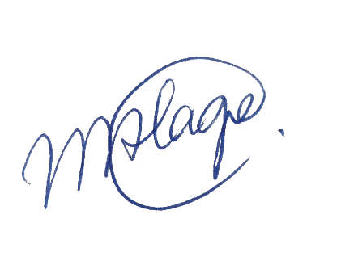
Conta Corrente: | 30771-2

Geraldo e Matilde Despachante de Trânsito LTDA
CNPJ: 08.678.446/0001-81

